46 市町村税の徴収率
 | 46 市町村税の徴収率

 | 時点 2023(R5)年度（毎年） |  |  |  |  |  |  | 平 均 値 |  |  |  | 96.0
 | 単位 ％ |  |  |  |  |  |  | 標準偏差 |  |  |  | 2.1
 | 市町村名 | 指標 | 順位 |  | #REF! | 備考 | 市町村名 | 指標 | 順位 |  | #REF! | 備考

 | 千葉県 | 97.5 |  | － |  |  | 八街市 | 91.4 |  | 54
 | 千葉市 | 97.9 |  | 11 |  |  | 印西市 | 98.3 |  | 6
 | 銚子市 | 94.4 |  | 39 |  |  | 白井市 | 94.9 |  | 37
 | 市川市 | 99.0 |  | 2 |  |  | 富里市 | 94.4 |  | 39
 | 船橋市 | 98.3 |  | 6 |  |  | 南房総市 | 95.5 |  | 34
 | 館山市 | 95.6 |  | 32 |  |  | 匝瑳市 | 92.5 |  | 51
 | 木更津市 | 96.3 |  | 25 |  |  | 香取市 | 97.2 |  | 20
 | 松戸市 | 97.9 |  | 11 |  |  | 山武市 | 92.8 |  | 49
 | 野田市 | 98.8 |  | 3 |  |  | いすみ市 | 95.9 |  | 30
 | 茂原市 | 96.2 |  | 26 |  |  | 大網白里市 | 92.5 |  | 51
 | 成田市 | 98.1 |  | 10 |  |  | 酒々井町 | 96.9 |  | 22
 | 佐倉市 | 96.1 |  | 29 |  |  | 栄町 | 93.9 |  | 44
 | 東金市 | 93.6 |  | 47 |  |  | 神崎町 | 97.8 |  | 14
 | 旭市 | 96.9 |  | 22 |  |  | 多古町 | 93.7 |  | 46
 | 習志野市 | 96.7 |  | 24 |  |  | 東庄町 | 96.2 |  | 26
 | 柏市 | 97.4 |  | 19 |  |  | 九十九里町 | 93.1 |  | 48
 | 勝浦市 | 93.9 |  | 44 |  |  | 芝山町 | 98.2 |  | 9
 | 市原市 | 96.2 |  | 26 |  |  | 横芝光町 | 91.8 |  | 53
 | 流山市 | 99.2 |  | 1 |  |  | 一宮町 | 95.7 |  | 31
 | 八千代市 | 97.6 |  | 17 |  |  | 睦沢町 | 94.3 |  | 41
 | 我孫子市 | 97.2 |  | 20 |  |  | 長生村 | 94.2 |  | 42
 | 鴨川市 | 95.4 |  | 35 |  |  | 白子町 | 94.1 |  | 43
 | 鎌ケ谷市 | 97.9 |  | 11 |  |  | 長柄町 | 98.5 |  | 5
 | 君津市 | 97.8 |  | 14 |  |  | 長南町 | 95.0 |  | 36
 | 富津市 | 97.6 |  | 17 |  |  | 大多喜町 | 94.9 |  | 37
 | 浦安市 | 98.3 |  | 6 |  |  | 御宿町 | 92.7 |  | 50
 | 四街道市 | 95.6 |  | 32 |  |  | 鋸南町 | 97.7 |  | 16
 | 袖ケ浦市 | 98.7 |  | 4

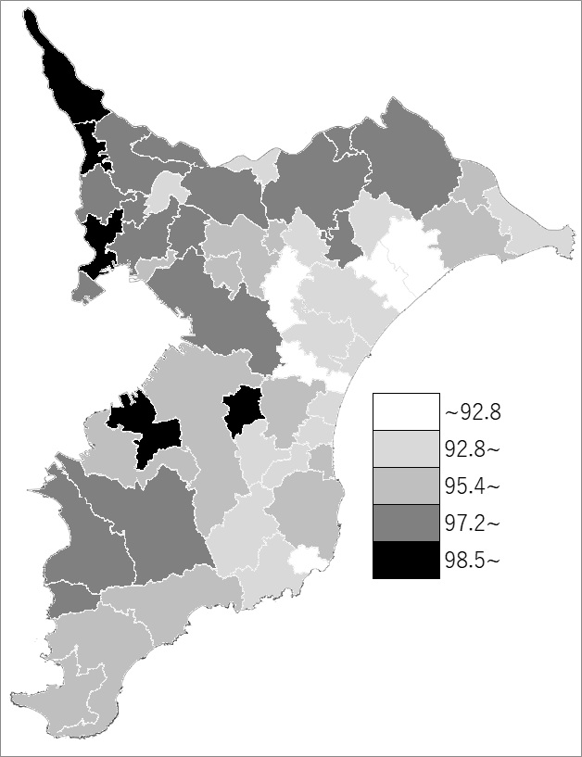
 | 千葉県の推移
令和元年度 | 96.5
令和2年度 | 96.2
令和3年度 | 97.1
令和4年度 | 97.3
令和5年度 | 97.5

《備 考》 ・資料出所 市町村課「市町村税の収入額及び徴収率の概要」 ・算出方法 収入済額÷調定済額 注）徴収率は現年分と滞納繰越分の合計です。

